KOC标准-供应商
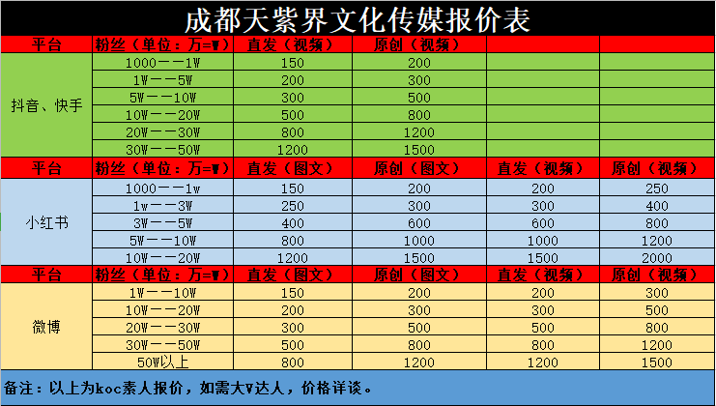

KOC参考供应商
推荐级别 | koc供应商 | 票面税点 | 实收税点 | 报价标准 | 备注 | 联系人 | 联系方式
优先推荐 | 成都天紫界文化传媒有限公司 | 6% | 6%（含税） |  | / | 画梦 | 微信号: afei1563
一般推荐 | 西安瑞恩互娱文化传播有限公司 | 1% | 1% | 百粉150元 ；千粉300元； 万粉600元； 3-5万粉800元 5-10万1200元 | / | 宁磊 | 微信号: Ryan_Patience
一般推荐 | 江西省麦町文化传播有限公司 | 6% | 6% | 1k-3w粉丝报价100～500元 | 只有粉丝3w以内koc | 丽莹 | 微信号: makabakabang
优先推荐 | 南昌灵溪致信文化传媒 | 3% | 3% | 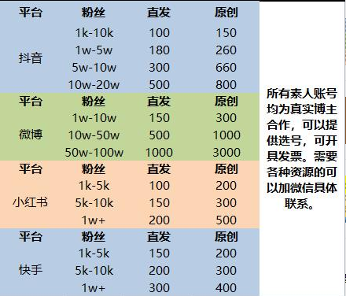 | / | 万能的阿丁 | 微信号: ading666999
*推荐供应商所报价格仅为参考，实际报价或因文案难易度，执行难易度有调整。

